Loai danh tu
Noun | Verb | Adjective | Adverb
Chỉ sự vật sự việc
-tion (contruction) | -ize (recognize) | -full (beautifull) | Adjective + Ly
-ation (preparation) | -ate (participate) | -al (special) | Lưu ý.
-sion (submission) | -en (widen) | -ive (expensive) | hard -> hard
-ment (improvement) | -fly (quailify) | -ic (specific) | fast -> fast
-ance (attendance) |  | -ous (dangerous) | good -> well
-ence (diffenrence) |  | -ary (necessary)
-ty (responsibility) |  | -able (comfortable)
*y (frequency) |  | -ible (accessible)
-ness (happyness) |  | -ant (important)
-ure (failure) |  | -thy (healthy)
-th (health)
Chỉ người | Ngoại lệ. | Ngoại lê | Ngoại lệ.
-er (teacher) | -ate (adj) | Danh từ -ive. | timely (adj): đúng lúc
-or (actor) | appropriate | representative: người đại diện | costly (adj) : đắt đỏ
-ee (employee) | -ate (n) | objective : mục tiêu | likely (adj) : rất có thể
-ant (assistant) | candidate | initiative: sáng kiến | ----------
-ist (guitarist) |  | alternative: sự thay thể hay lựa chọn | daily (adj)(adv) hằng ngày
 |  | Danh từ -al | weekly (adj)(adv) hằng tuần
 |  | Verb + al -> Noun | monthly (adj)(adv) hằng tháng
 |  | propose -> proposal : đề suất (Verb) | yearly (adj)(adv) hằng năm
 |  | approve -> approval: chấp thuận
 |  | remove -> removal : loại bỏ.

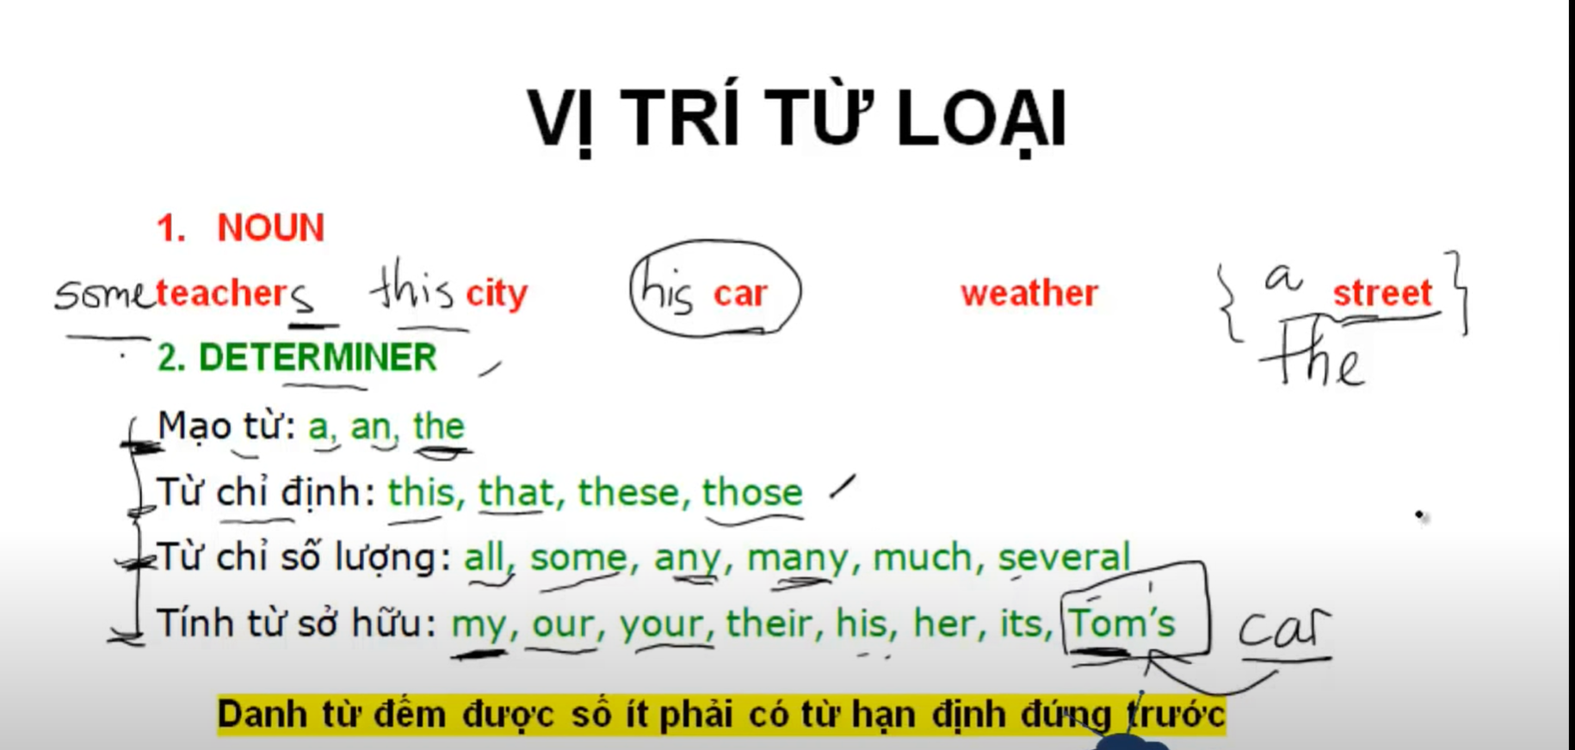
Vị trí từ loại.
Name | Derterminer | example | Note
Danh từ đếm đước số ít phải có từ hạn định đúng trước. | a, an, the | a stresst
 | Từ chỉ định: this, that, these, those. | this car
 | Từ chỉ sơ lượng: all, some, any, many, much, several. | some teachers | Nếu teacher số nhiều thì không cần từ hạn định.
 | Tính từ sở hữu: my, our, your, their, his, her, its, Tom's.

Sheet1
 | đại từ chủ ngữ | đại từ tân ngữ | tính từ sở hữu | đại từ sở hữu | Đại từ phản thân
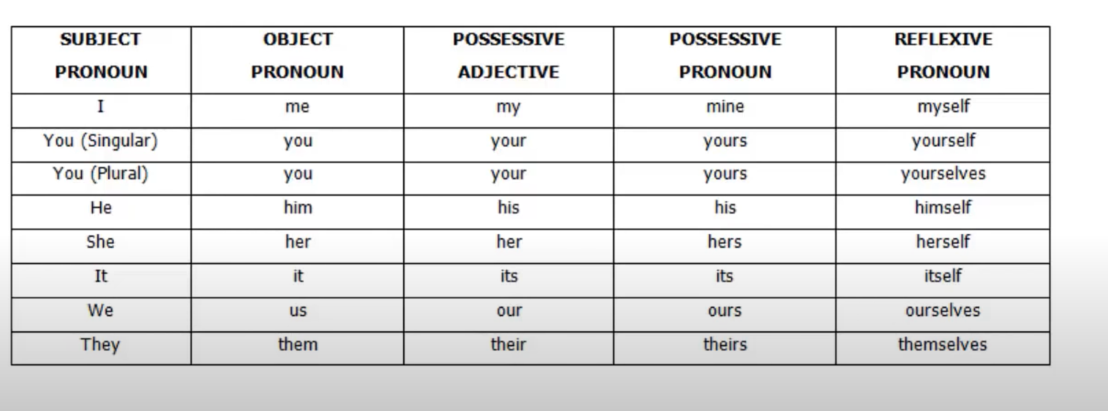

https://tienganhmoingay.com/ngu-phap-tieng-anh/dai-tu-nhan-xung-chu-ngu-tan-ngu/

